Carpenter
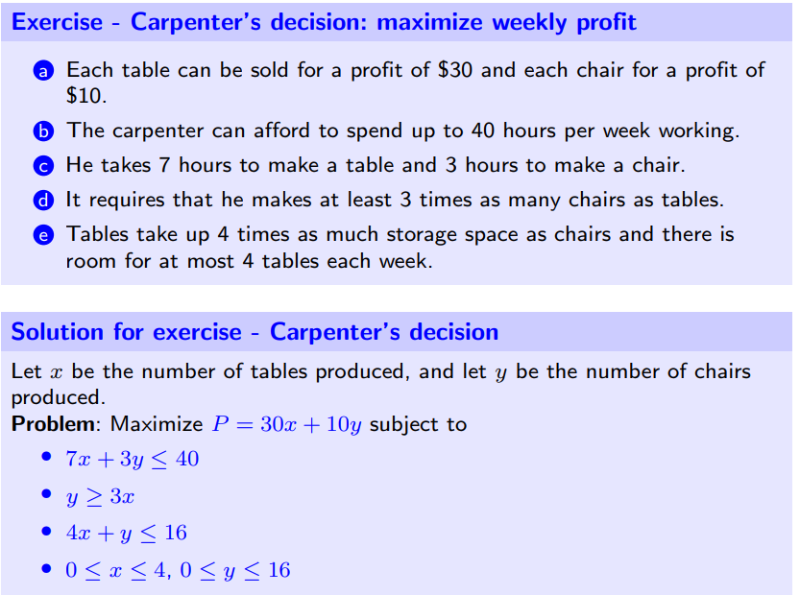
 |  | x | y
 |  | 2 | 8
P= | 140 | 30 | 10
 | 38 | 7 | 3 | 40
 | -2 | 3 | -1 | 0
 | 16 | 4 | 1 | 16
0 | 2 | 1 | 0 | 4
0 | 8 | 0 | 1 | 16

